Chi tiết địa chất
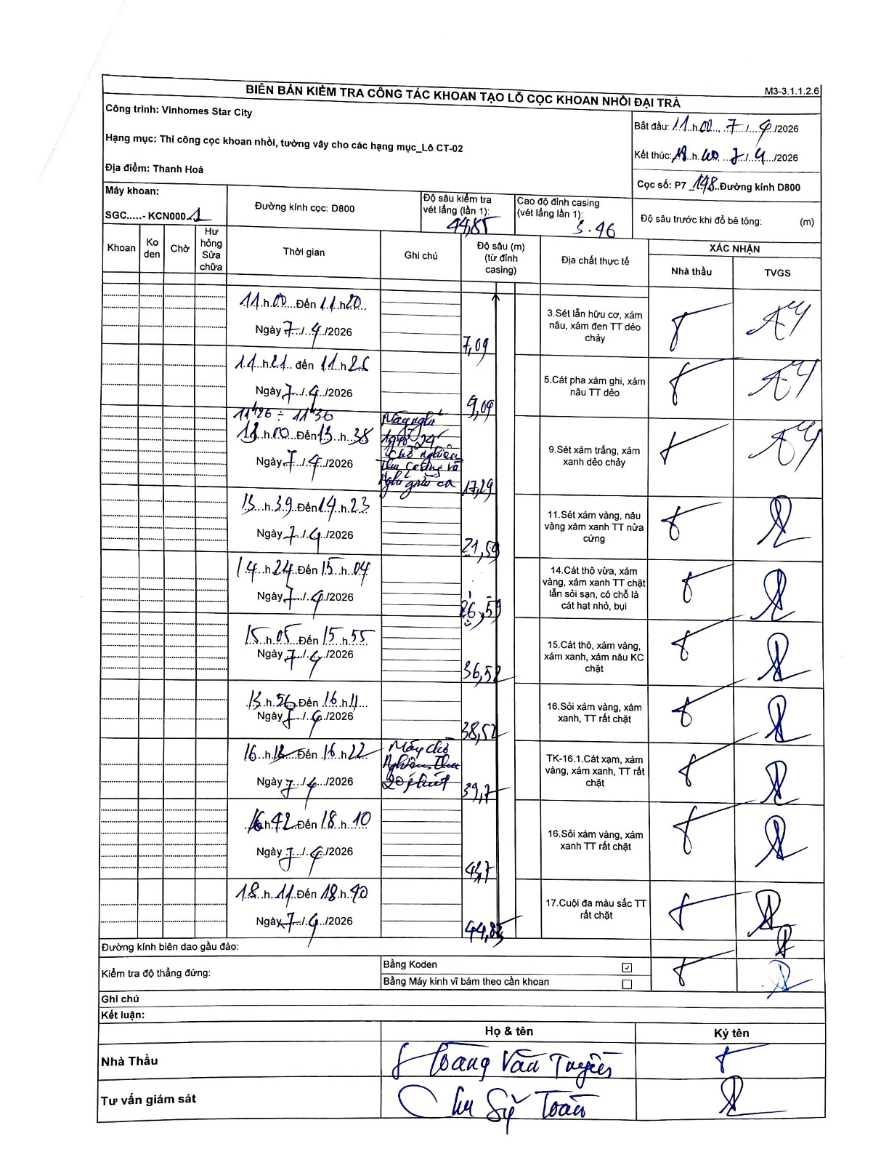
Dự án | Star City Thanh Hóa
Hạng mục | Thi công cọc khoan nhồi, tường vây cho các hạng mục_Lô CT-02
Tên bộ phận | Thanh Hoá
Số hiệu cọc | P7-148
Tên Máy khoan | SGC-KCN0001
Đường kính | D800
Bắt đầu thi công | 11:00 07/04/2026
Kết thúc thi công | 18:40 07/04/2026

Địa chất TT | Đường kính | Mô tả lớp thiết kế | Từ (h) | Đến (h) | Cao độ từ | Cao độ đến | T.Gian (h) | Dài (m) | V (m/h) | Ghi chú
1 | D800 | Sét lẫn hữu cơ, xám nâu, xám đen TT dẻo chảy | 11:00 07/04/2026 | 11:20 07/04/2026 | 5.46 | -1.63 | 0.33 | 7.09 | 21.27
2 | D800 | Cát pha xám ghi, xám nâu TT dẻo | 11:21 07/04/2026 | 11:26 07/04/2026 | -1.63 | -3.63 | 0.08 | 2 | 24
3 | D800 | Sét xám trắng, xám xanh dẻo chảy | 11:26 07/04/2026 | 13:38 07/04/2026 | -3.63 | -11.83 | 2.2 | 8.2 | 3.73 | Mất nước, chỗ nghẽn thu casing và thu gầu ca
4 | D800 | Sét xám vàng, nâu vàng xám xanh TT nửa cứng | 13:39 07/04/2026 | 14:23 07/04/2026 | -11.83 | -16.13 | 0.73 | 4.3 | 5.86
5 | D800 | Cát thô vừa, xám vàng, xám xanh TT chặt lẫn sỏi sạn, có chỗ là cát hạt nhỏ, bụi | 14:24 07/04/2026 | 15:04 07/04/2026 | -16.13 | -21.13 | 0.67 | 5 | 7.5
6 | D800 | Cát thô, xám vàng, xám xanh, xám nâu KC chặt | 15:05 07/04/2026 | 15:55 07/04/2026 | -21.13 | -31.13 | 0.83 | 10 | 12
7 | D800 | Sỏi xám vàng, xám xanh, TT rất chặt | 15:56 07/04/2026 | 16:11 07/04/2026 | -31.13 | -33.13 | 0.25 | 2 | 8
8 | D800 | TK-16.1.Cát xạm, xám vàng, xám xanh, TT rất chặt | 16:12 07/04/2026 | 16:22 07/04/2026 | -33.13 | -33.71 | 0.17 | 0.58 | 3.48 | Máy chờ Nghiệm thu 20 phút
9 | D800 | Sỏi xám vàng, xám xanh TT rất chặt | 16:42 07/04/2026 | 18:10 07/04/2026 | -33.71 | -39.39 | 1.47 | 5.68 | 3.87

ẢNH BIÊN BẢN GỐC

